Hoja1
 | HOJA DE VIDA DE EQUIPOS |  |  | Código: | FTO_11_SF | ELABORA: | LC Dcortes
 |  |  |  | Versión: | 1
 |  |  |  | Fecha de Emisión: | 07-10-2024
 |  |  |  | Fecha de Actualización: | DD-MM-AAAA | REVISA: | RF MCabezas
 | FORMATO |  |  | Fecha de Vigencia: | 2029-10-06 | APRUEBA | GG AGeminara

Farmacia: LA UNION NARIÑO |  | Fecha de diligenciamiento: 17/01/2025 |  |  | Responsable: | Sandra Bravo

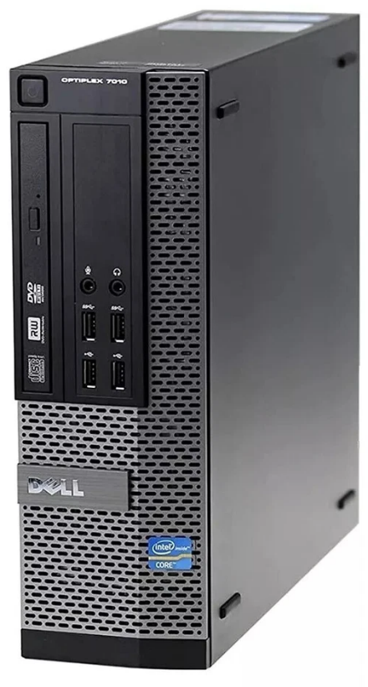 FOTO DEL EQUIPO |  | 1. IDENTIFICACIÓN DEL EQUIPO

 |  | EQUIPO: | Computador | SERIE: | 8P8X6Y1

 |  | MARCA: | Dell | INV./ACT.:

 |  | MODELO: | OptiPlex 7010 | REGISTRO SANITARIO (Si aplica)

 |  | VIDA ÚTIL

X
 |  | EQUIPO: | MÓVIL: | FIJO:

 |  | 2. REGISTRO HISTORICO

 |  | FORMA DE ADQUISICION: | Compra | FABRICANTE: | Dell

 |  | FECHA DE COMPRA: |  | FECHA OPERACIÓN:

 |  | VENC. GARANTIA:

3. REGISTRO TÉCNICO DE INSTALACIÓN (Marque los datos que corresponde de lo contrario ponga no aplica (NA))

FUENTE DE ALIMENTACIÓN: |  |  | VOLTAJE MIN: |  | VOLTAJE MAX:
CORRIENTE MAX: |  |  | CORRIENTE MIN: |  | PESO:
PRESIÓN: |  |  | FRECUENCIA: |  | TEMPERATURA:
POTENCIA: |  |  | VELOCIDAD: |  | OTROS:

4. REGISTRO TÉCNICO DE FUNCIONAMIENTO (Marque los datos que corresponde de lo contrario ponga no aplica (NA))

RANGO DE VOLTAJE: |  |  | RANGO DE CORRIENTE: |  | FRECUENCIA:
RANGO DE PRESIÓN: |  |  | RANGO DE POTENCIA: |  | PESO:
RANGO DE TEMPERATURA: |  |  | RANGO DE HUMEDAD: |  | OTROS:

5. DATOS TÉCNICOS DEL EQUIPO
PROCESADOR: | Intel core i5-3470

TIPO DE MEMORIA RAM | SSD |  | CAPACIDAD MEMORIA RAM | 8 GB 1333

TIPO DE DISCO | Solido |  | CAPACIDAD DE DISCO | 256

6. COMPONENTES / ACCESORIOS DEL EQUIPO:
ITEM |  |  | DESCRIPCIÓN |  | CANT
Mouse |  |  |  |  | 1
Teclado |  |  |  |  | 1
Monitor |  |  |  |  | 1

7. MANTENIMIENTO PREVENTIVO

PERIODICIDAD DE MANTENIMIENTO: |  | Anual

REQUIERE CALIBRACIÓN: |  | SI |  | NO | X
PERIODICIDAD DE CALIBRACIÓN:

8. REGISTRO HISTORICO DE MANTENIMIENTO (preventivo / correctivo)
FECHA (D/MM/AAAA) | ACTIVIDAD/ NOVEDAD | TIEMPO DE PARO / TIEMPO DE INTERVENCIÓN | REPUESTOS (Si aplica) | OBSERVACIONES/ ACCIONES RELACIONADAS | ¿EQUIPO ACTIVO? | NOMBRE COMPLETO (Responsable del Mto) | FIRMA (Responsable del Mto)
2025-01-17 | Mantenimiento preventivo | 2 Hora | Mantenimiento general |  | Si | Felipe Villegas

